Oppskrift
Black BeansBlack Beans
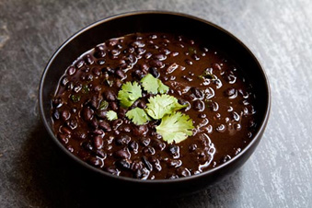

Skyll bønnene i rent kaldt vann til vannet er klart. Stek løk og hvitløk i kjelen sammen med oljen.Skyll bønnene i rent kaldt vann til vannet er klart. Stek løk og hvitløk i kjelen sammen med oljen.
Number of servingsNumber of servings | 1
EPDEPD | ProductProduct | Per servingPer serving |  | TotalTotal |  | QtyPerPackQtyPerPack | PackSizePackSize | PackUnitPackUnit | PackagingPackaging | ItemsItems
 | Bønner svarte hele 6x3,15kg El Paradiso Bønner svarte hele 6x3,15kg El Paradiso | 0.15 | kgkg | 0 | kgkg |  |  |  |  | 0
503755503755 | Maple Syrup Maple Syrup | 5 | gg | 0 | gg | 12 | 0.25 | kgkg | 12x0.25kg12x0.25kg | 0
24293142429314 | TABASCO® Chipotle Sauce TABASCO® Chipotle Sauce | 0.01 | ll | 0 | ll | 2 | 1.89 | ll | 2x1.89l2x1.89l | 0
25571222557122 | Paprika Rød Grillet Paprika Rød Grillet | 0.05 | kgkg | 0 | kgkg | 6 | 1 | kgkg | 6x1kg6x1kg | 0
 | Jambalaya Kryddermiks 6x567g Cajun King Jambalaya Kryddermiks 6x567g Cajun King | 2 | gg | 0 | gg |  |  |  |  | 0
590836590836 | Olivenolje Olivenolje | 0.01 | ll | 0 | ll | 4 | 5 | ll | 4x5l4x5l | 0
 | grovhakket løk grovhakket løk | 2 | gg | 0 | gg |  |  |  |  | 0
 | Hakket hvitløk Hakket hvitløk | 1 | gg | 0 | gg |  |  |  |  | 0
 | spisskummin spisskummin | 1 | gg | 0 | gg |  |  |  |  | 0
 | salt salt | 1 | gg | 0 | gg |  |  |  |  | 0
 | pepper pepper | 1 | gg | 0 | gg |  |  |  |  | 0

 | * Allergens* Allergens

